Sheet1

Адреса: ТОВ «ВКФ «ПЛАСТ БАК»,Україна, Одеська область, Овідіопольський
район, сільрада Новодолинська, Овідіопольська дорога 14 кілометр, буд. 2/2
е-mail:sales@plastbak.com.ua, www.plastbak.com.ua

Вироби виготовлені згідно: ГСТУ 218-03449261-095-2002
Метод виготовлення виробів: видувне формування

Дата виготовлення партії продукції (огорожа): серпень 2024р.
Номер парти: 08/24
Об’ем поставки:

Підставка /PCVтипу PО11 (вага 25 кг), кількість: лютий 2024р. |  |  |  |  | ТЕХНІЧНИЙ ПАСПОРТ
виготовлено: |  |  |  |  | Бар'єр огороджувальний
Термін складського зберігання виробів: 5 років |  |  |  |  | ОГОРОЖА ПЕ 1800x1050
Термін експлуатації: не менш 2 років |  |  |  |  | з підставками
Дата продажу:
Покупець: |  |  |  |  | Україна, Одеська область,
 |  |  |  |  | Овідіопольська дорога 14 кілометр, буд. 2/2
Гарантійні зобов ’язання |  |  |  |  | сільрада Новодолинська

Гарантійний строк експлуатації виробів - 1 рік з дати реалізації, вказаної у
видатковій накладній (товарному чеку). В цей період виробник зобов'язаний
відремонтувати або замінити неякісний виріб. |  |  |  |  | Виробник | ТОВ "ВКФ "ПЛАСТ БАК"
Гарантія діє за умови виконання споживачем ycix правил експлуатації,
зберігання, транспортування виробів.
Виробник не несе відповідальність у разі використання виробу не за
призначенням, або при неправильному хімічному чи механічному впливу
на нього.

1.Призначення вирoбів. |  |  |  |  | 6ap’єpiв не регламентоване. При довготривалому складському зберіганні
Бар’єри огороджувальні "ОГОРОЖА ПЕ 1800x1050" зі світло відбивною плівкою |  |  |  |  | бажано забезпечити захист виробів від дії активних хімічних речовин, попа-
використовуються як тимчаcoвi дорожні знаки та бар’єри призначені для візуального |  |  |  |  | дання прямого сонячного світла, вологи та бруду. Транспортування виробів
позначення та тимчасової розмітки місць ремонту автомобільних доріг, або пішо- |  |  |  |  | можливе будь-яким видом транспорту.
хідних зон, створення безперервних ліній огороджень для забезпечення безпеки в |  |  |  |  | 4.Експлуатація виробів.
місцях проведення дорожньо-ремонтних робіт. Для установки 6ap’epiв використо- |  |  |  |  | Вироби застосовуються відповідно до ix призначення згідно з типовими
вуються підставки з отворами. В одну підставку можна встановити два бар'єри. |  |  |  |  | або індивідуальними схемами організації дорожнього руху, розробленими і
 |  |  |  |  | затвердженими в установленому порядку перед проведенням дорожніх або
2.Технологічні та технічні данні |  |  |  |  | аварійних робіт на ділянках діочих доріг. Бар’єри можуть використовуватись
Поліетиленові частини виробів виготовлені з поліетилену НDPE методом видування. |  |  |  |  | як в світлий час, так i при цілодобовому виконанні дорожних робіт на проїз-
Підставки (опори) для 6ap’єpiв виготовлені з полімерно-пісочної cyмiші. На бар'єри |  |  |  |  | ній частини. Експлуатація виробів повинна відбуватися в сфері застосування
наклеєна свитло відбивна плівка. Колір бар’єpiв білий. Можливе замовлення |  |  |  |  | за призначенням.
виробів iнших кольорів (узгоджується з виробником по окремому замовленню ). |  |  |  |  | Рекомендації, правила та інструкції по використанню опор, 6ap’єpiв ого-
На бар’єрах у верхній частині є циліндричні виступи для встановлення приладів |  |  |  |  | роджувальних надаються уповноваженими профільними організаціями
освітлення. |  |  |  |  | (наприклад ГСТУ 218-03449261-095-2002, ППР при виконанні дорожніх робіт,
Виріб | Маса* | Довжина* | Ширина* | Висота* | ПДР та iншi). Температура експлуатації виробів повинна бути в межах від
 | кг | мм | мм | мм | -40 до +60С°.
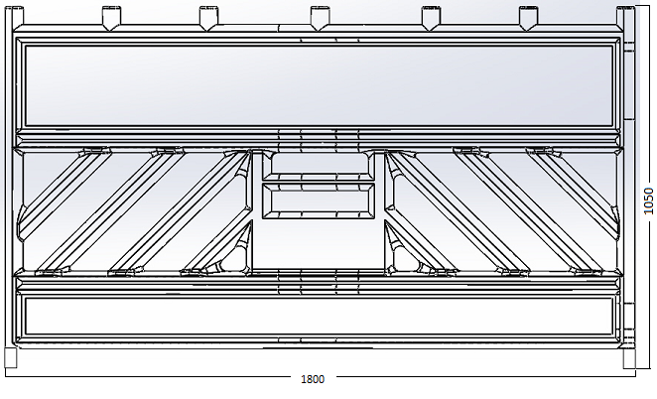
Бар'єр огороджувальний | 12 | 1800 | 50 | 1050
"ОГОРОЖА ПЕ 1800 х 1050" | ±10% | ± 1,5% | ± 1,5% | ± 1,5%
зi світло відбивною плівкою
Підставка /РCVтипуРО11 | 28 | 770 ± 10% | 385 ± 10% | 120 ± 10%
(вага 25кг)
*Різне значення усадки поліетилену НDPE може привести до відхилення ЛІНІЙНИХ
poзмірів 6ap’єpів в межах до 1,5%. Вага 6ap’єpів може коливатись в межах 10%,
що залежить від щільності поліетилену, та використання різної номенклатури мета-
левих посилюючих стойок (монтуються всередену бар'єру). Вага та розміри підставок
можуть коливатися в межах 10% у зв’язку з тим що для їx виготовлення використо-
вуються полімерні відходи різної щільності. Ці коливання не є технологічним браком,
та не призводять до погіршення технічних та функціональних характеристик виробів.
Виробник має право змінювати конструкцію та технологічні характеристики виробів.
3.Складське зберігання та транспортування.
Складське зберігання виробів можливе при температурі від -40 до +60С°. Бар’єри
бажано зберігати в вертикальному положенні. Можливе пакування бар’єрів
в пачки висотою до 30шт. Зберігання підставок для

